关系图
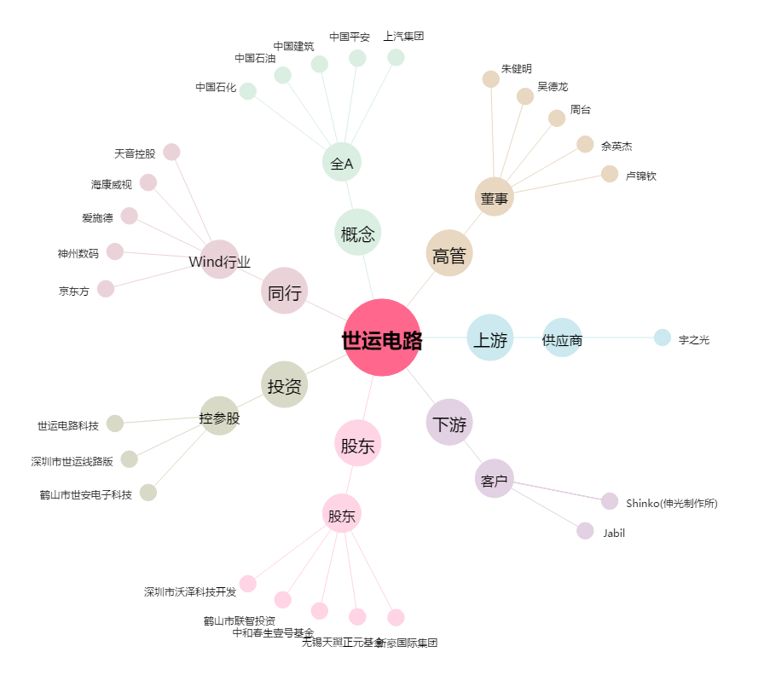
世运电路[603920.SH] - 关系概览图

